关系图
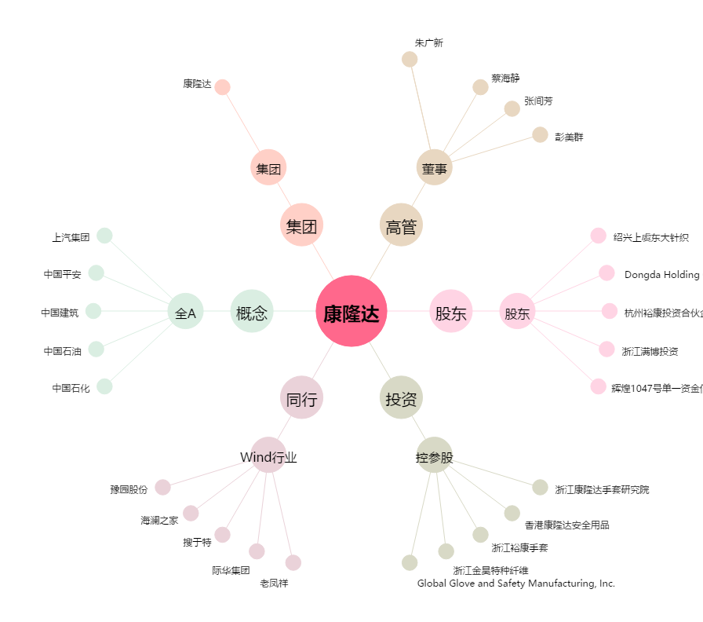
康隆达[603665.SH] - 关系概览图

